道路幅員図
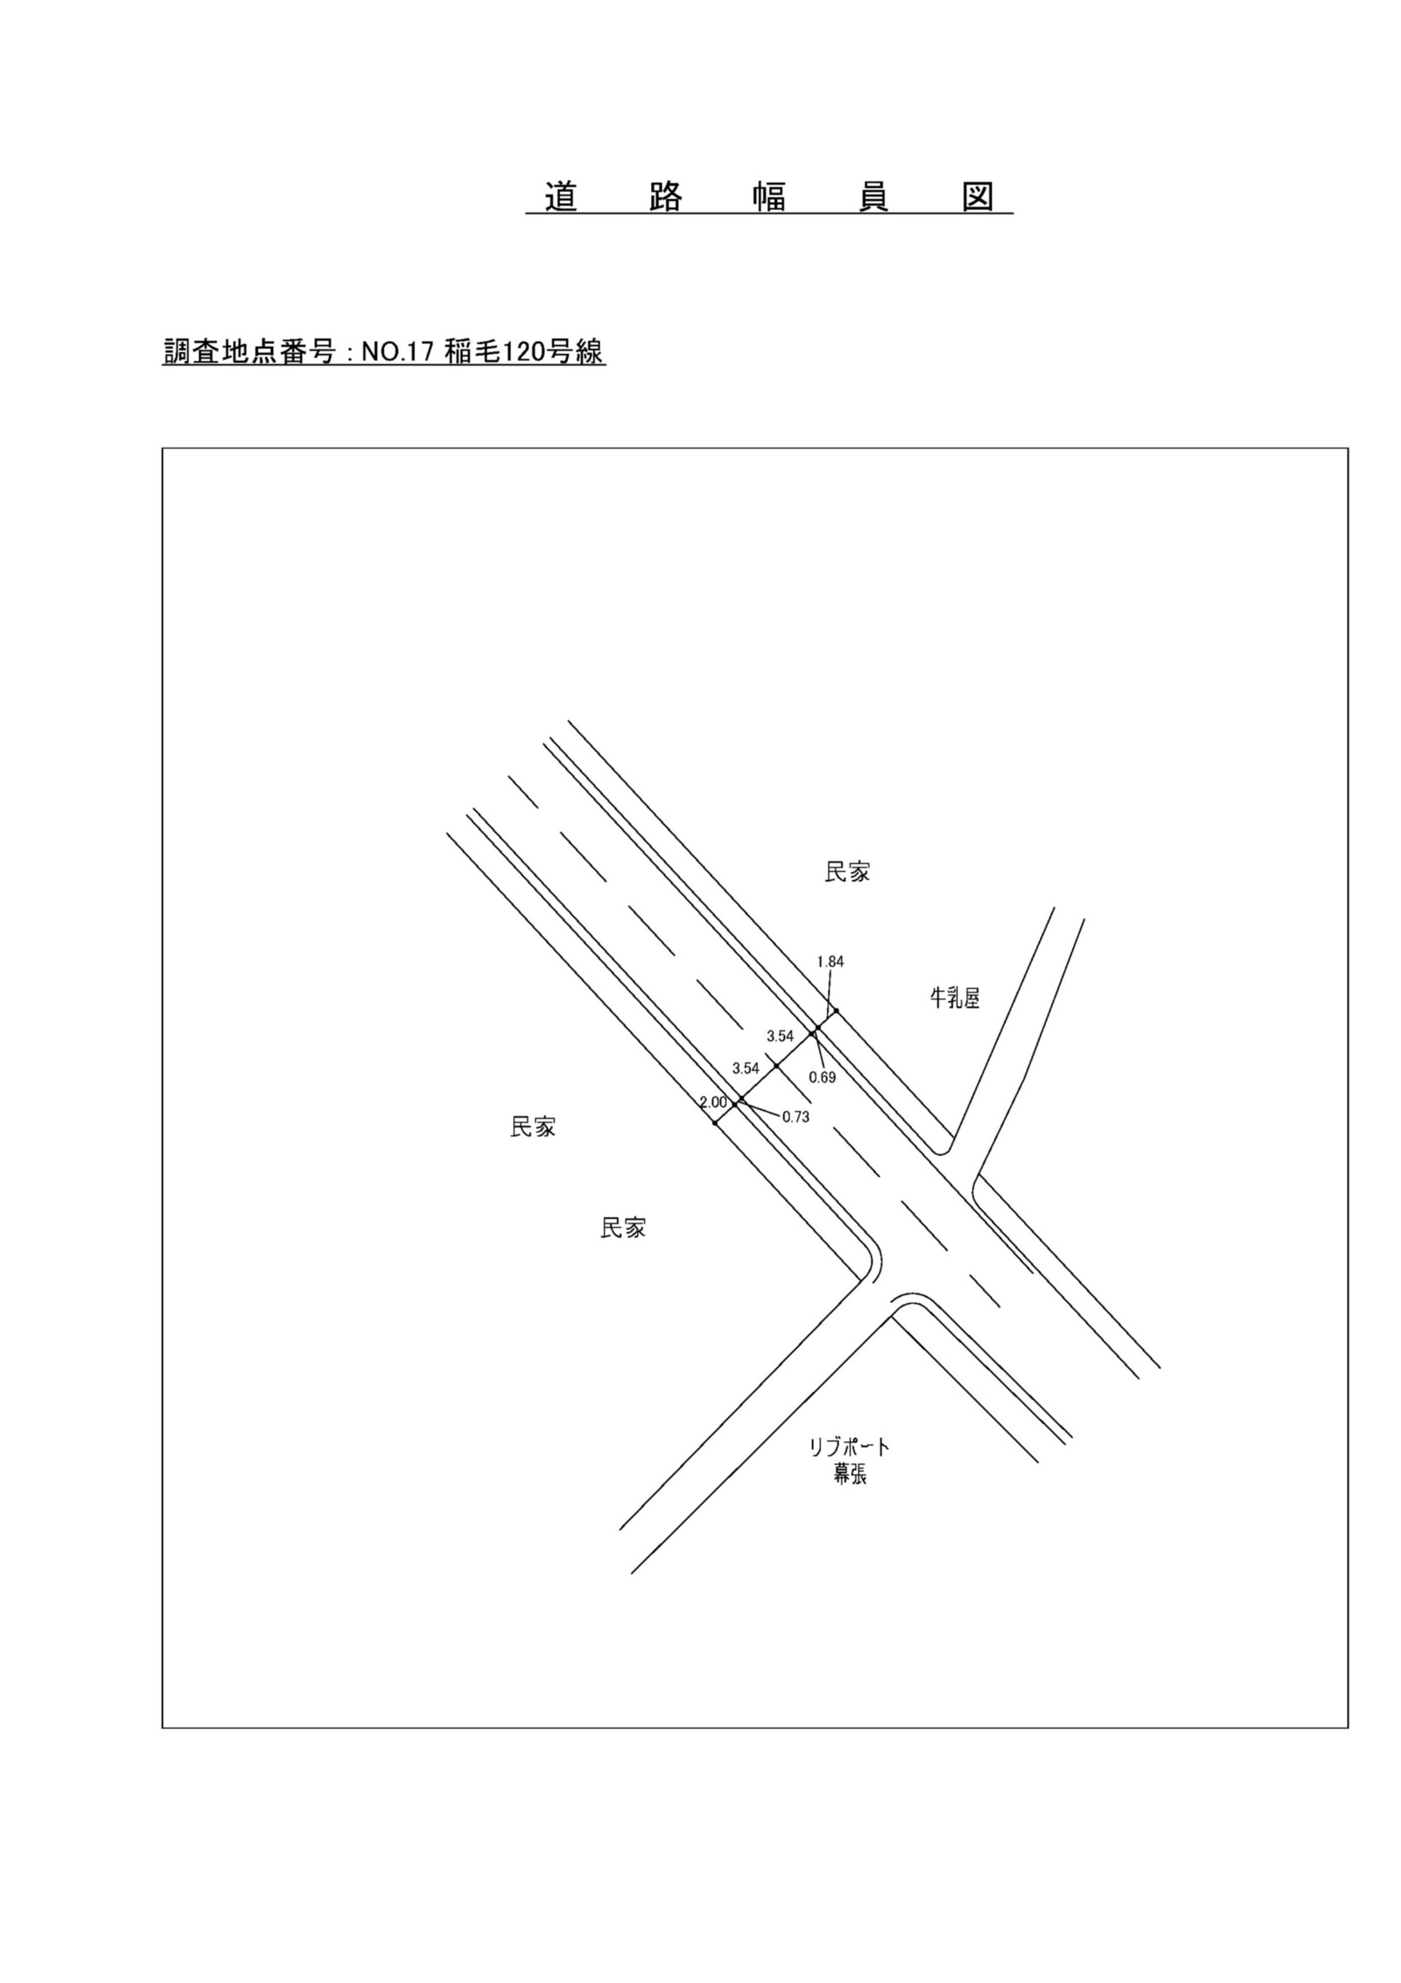

交通流動図
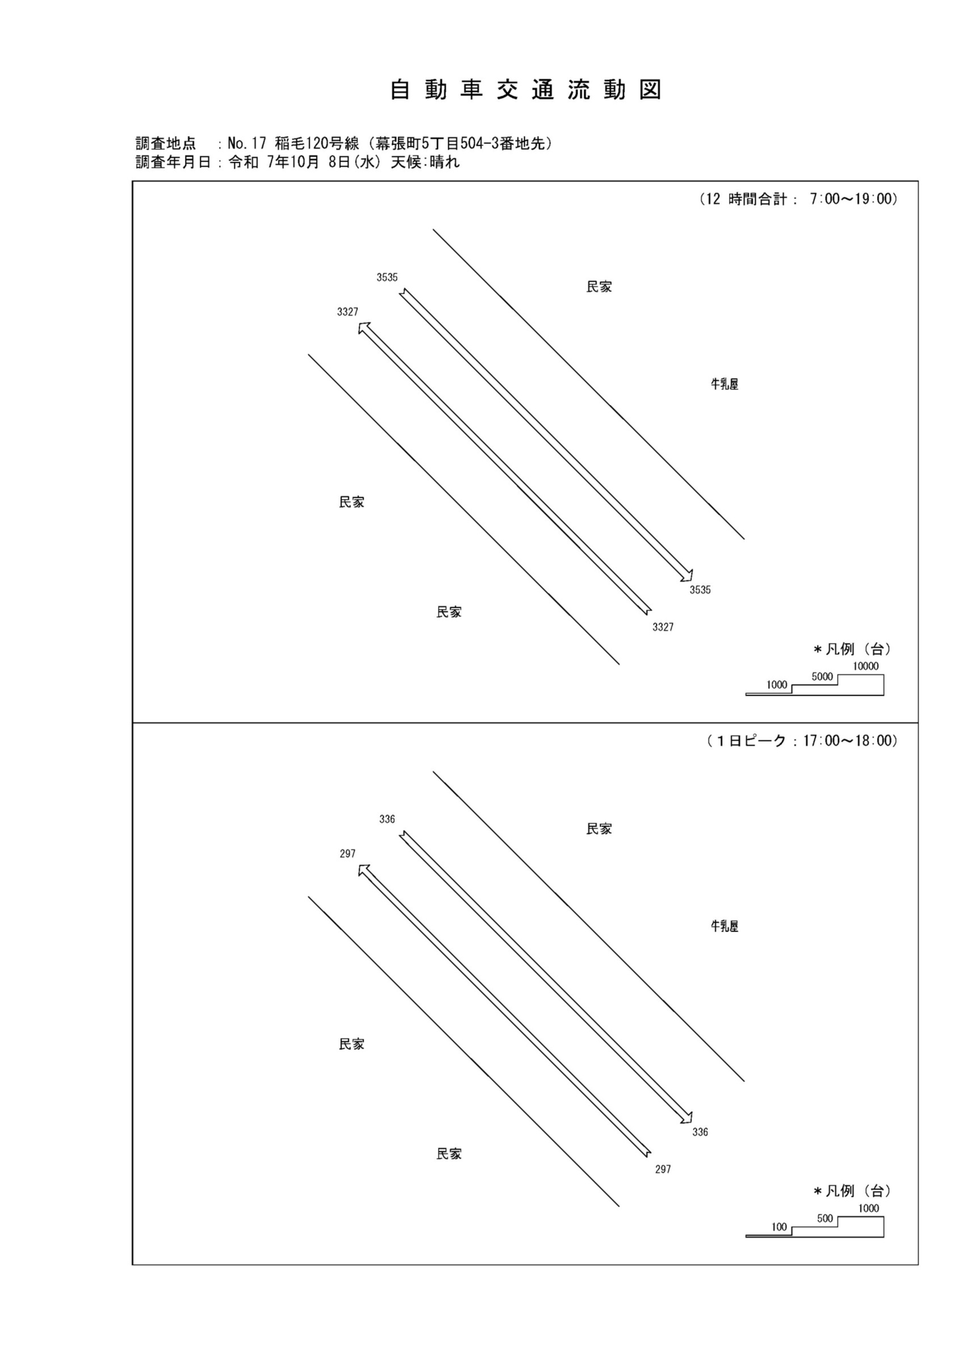

自動車変動図(1)
自 動 車 交 通 量 時 間 変 動 図 |  |  |  |  |  |  |  |  |  |  |  |  |  | 17 | 1008100
調査地点：№17 稲毛120号線（幕張町5丁目504-3番地先） |  |  |  |  |  |  |  |  |  |  |  |  |  |  | 方 向(1) |  |  | 方 向(2) |  |  | 合計 ( 1+ 2)
 |  |  |  |  |  |  |  |  |  |  |  |  |  | 7 | 272 | 12 | 4.4 | 358 | 29 | 8.1 | 630 | 41 | 6.5
調査年月日：令和 7年10月 8日(水) 天候:晴れ |  |  |  |  |  |  |  |  |  |  |  |  |  | 8 | 295 | 11 | 3.7 | 334 | 21 | 6.3 | 629 | 32 | 5.1
 |  |  |  |  |  |  |  |  |  |  |  |  |  | 9 | 297 | 15 | 5.1 | 268 | 22 | 8.2 | 565 | 37 | 6.5
 |  |  |  |  |  |  |  |  |  |  |  |  |  | 10 | 324 | 13 | 4 | 246 | 18 | 7.3 | 570 | 31 | 5.4
 |  |  |  |  |  |  |  |  |  |  |  |  |  | 11 | 279 | 9 | 3.2 | 307 | 21 | 6.8 | 586 | 30 | 5.1
 |  |  |  |  |  |  |  |  |  |  |  |  |  | 12 | 256 | 9 | 3.5 | 265 | 14 | 5.3 | 521 | 23 | 4.4
 |  |  |  |  |  |  |  |  |  |  |  |  |  | 13 | 275 | 13 | 4.7 | 271 | 17 | 6.3 | 546 | 30 | 5.5
 |  |  |  |  |  |  |  |  |  |  |  |  |  | 14 | 244 | 12 | 4.9 | 243 | 15 | 6.2 | 487 | 27 | 5.5
 |  |  |  |  |  |  |  |  |  |  |  |  |  | 15 | 238 | 9 | 3.8 | 254 | 17 | 6.7 | 492 | 26 | 5.3
 |  |  |  |  |  |  |  |  |  |  |  |  |  | 16 | 277 | 7 | 2.5 | 322 | 12 | 3.7 | 599 | 19 | 3.2
凡 例 |  |  |  |  |  |  |  |  |  |  |  |  |  | 17 | 297 | 7 | 2.4 | 336 | 9 | 2.7 | 633 | 16 | 2.5
 | 小型車 |  |  |  |  |  |  |  |  |  |  |  |  | 18 | 273 | 5 | 1.8 | 331 | 6 | 1.8 | 604 | 11 | 1.8
 | 大型車
 | 大型車混入率

方 向(1)

時間帯 | 7 | 8 | 9 | 10 | 11 | 12 | 13 | 14 | 15 | 16 | 17 | 18 | 計
全車合計 | 272 | 295 | 297 | 324 | 279 | 256 | 275 | 244 | 238 | 277 | 297 | 273 | 3327
小型車 | 260 | 284 | 282 | 311 | 270 | 247 | 262 | 232 | 229 | 270 | 290 | 268 | 3205
大型車 | 12 | 11 | 15 | 13 | 9 | 9 | 13 | 12 | 9 | 7 | 7 | 5 | 122
大型車混入率 | 4.4 | 3.7 | 5.1 | 4.0 | 3.2 | 3.5 | 4.7 | 4.9 | 3.8 | 2.5 | 2.4 | 1.8 | 3.7

方 向(2)

時間帯 | 7 | 8 | 9 | 10 | 11 | 12 | 13 | 14 | 15 | 16 | 17 | 18 | 計
全車合計 | 358 | 334 | 268 | 246 | 307 | 265 | 271 | 243 | 254 | 322 | 336 | 331 | 3535
小型車 | 329 | 313 | 246 | 228 | 286 | 251 | 254 | 228 | 237 | 310 | 327 | 325 | 3334
大型車 | 29 | 21 | 22 | 18 | 21 | 14 | 17 | 15 | 17 | 12 | 9 | 6 | 201
大型車混入率 | 8.1 | 6.3 | 8.2 | 7.3 | 6.8 | 5.3 | 6.3 | 6.2 | 6.7 | 3.7 | 2.7 | 1.8 | 5.7

合計 ( 1+ 2)

時間帯 | 7 | 8 | 9 | 10 | 11 | 12 | 13 | 14 | 15 | 16 | 17 | 18 | 計
全車合計 | 630 | 629 | 565 | 570 | 586 | 521 | 546 | 487 | 492 | 599 | 633 | 604 | 6862
小型車 | 589 | 597 | 528 | 539 | 556 | 498 | 516 | 460 | 466 | 580 | 617 | 593 | 6539
大型車 | 41 | 32 | 37 | 31 | 30 | 23 | 30 | 27 | 26 | 19 | 16 | 11 | 323
大型車混入率 | 6.5 | 5.1 | 6.5 | 5.4 | 5.1 | 4.4 | 5.5 | 5.5 | 5.3 | 3.2 | 2.5 | 1.8 | 4.7

歩行者自転車流動図
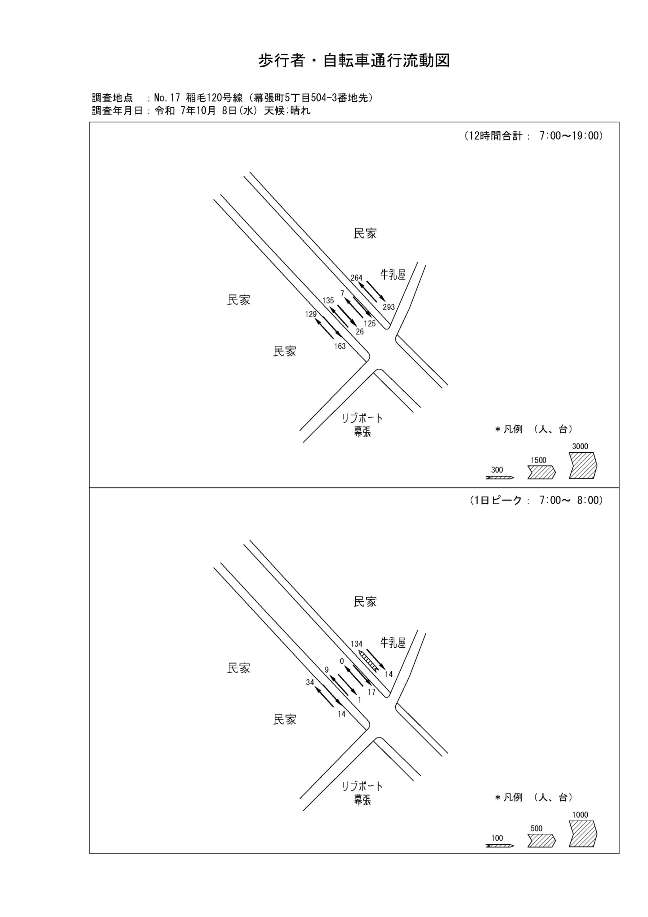

歩行者・自転車変動図(1)
歩 行 者 ･ 自 転 車 通 行 量 時 間 変 動 図 |  |  |  |  |  |  |  |  |  |  |  |  |  | 17 | 1008100
調査地点：№17 稲毛120号線（幕張町5丁目504-3番地先） |  |  |  |  |  |  |  |  |  |  |  |  |  |  | 方 向(ｱ) |  |  | 方 向(ｲ) |  |  | 合計 ( ｱ+ ｲ)
 |  |  |  |  |  |  |  |  |  |  |  |  |  | 7 | 34 | 2 | 32 | 14 | 7 | 7 | 48 | 9 | 39
調査年月日：令和 7年10月 8日(水) 天候:晴れ |  |  |  |  |  |  |  |  |  |  |  |  |  | 8 | 9 | 3 | 6 | 23 | 7 | 16 | 32 | 10 | 22
 |  |  |  |  |  |  |  |  |  |  |  |  |  | 9 | 6 | 2 | 4 | 9 | 3 | 6 | 15 | 5 | 10
 |  |  |  |  |  |  |  |  |  |  |  |  |  | 10 | 8 | 2 | 6 | 9 | 0 | 9 | 17 | 2 | 15
 |  |  |  |  |  |  |  |  |  |  |  |  |  | 11 | 9 | 2 | 7 | 8 | 0 | 8 | 17 | 2 | 15
 |  |  |  |  |  |  |  |  |  |  |  |  |  | 12 | 7 | 2 | 5 | 12 | 2 | 10 | 19 | 4 | 15
 |  |  |  |  |  |  |  |  |  |  |  |  |  | 13 | 10 | 5 | 5 | 11 | 7 | 4 | 21 | 12 | 9
 |  |  |  |  |  |  |  |  |  |  |  |  |  | 14 | 5 | 0 | 5 | 32 | 4 | 28 | 37 | 4 | 33
 |  |  |  |  |  |  |  |  |  |  |  |  |  | 15 | 6 | 2 | 4 | 7 | 1 | 6 | 13 | 3 | 10
 |  |  |  |  |  |  |  |  |  |  |  |  |  | 16 | 5 | 0 | 5 | 8 | 5 | 3 | 13 | 5 | 8
凡 例 |  |  |  |  |  |  |  |  |  |  |  |  |  | 17 | 14 | 3 | 11 | 17 | 6 | 11 | 31 | 9 | 22
 | 歩行者 |  |  |  |  |  |  |  |  |  |  |  |  | 18 | 16 | 9 | 7 | 13 | 8 | 5 | 29 | 17 | 12
 | 自転車

方 向(ｱ)

時間帯 | 7 | 8 | 9 | 10 | 11 | 12 | 13 | 14 | 15 | 16 | 17 | 18 | 計
合計人数 | 34 | 9 | 6 | 8 | 9 | 7 | 10 | 5 | 6 | 5 | 14 | 16 | 129
歩行者 | 32 | 6 | 4 | 6 | 7 | 5 | 5 | 5 | 4 | 5 | 11 | 7 | 97
自転車 | 2 | 3 | 2 | 2 | 2 | 2 | 5 | 0 | 2 | 0 | 3 | 9 | 32

方 向(ｲ)

時間帯 | 7 | 8 | 9 | 10 | 11 | 12 | 13 | 14 | 15 | 16 | 17 | 18 | 計
合計人数 | 14 | 23 | 9 | 9 | 8 | 12 | 11 | 32 | 7 | 8 | 17 | 13 | 163
歩行者 | 7 | 16 | 6 | 9 | 8 | 10 | 4 | 28 | 6 | 3 | 11 | 5 | 113
自転車 | 7 | 7 | 3 | 0 | 0 | 2 | 7 | 4 | 1 | 5 | 6 | 8 | 50

合計 ( ｱ+ ｲ)

時間帯 | 7 | 8 | 9 | 10 | 11 | 12 | 13 | 14 | 15 | 16 | 17 | 18 | 計
合計人数 | 48 | 32 | 15 | 17 | 17 | 19 | 21 | 37 | 13 | 13 | 31 | 29 | 292
歩行者 | 39 | 22 | 10 | 15 | 15 | 15 | 9 | 33 | 10 | 8 | 22 | 12 | 210
自転車 | 9 | 10 | 5 | 2 | 2 | 4 | 12 | 4 | 3 | 5 | 9 | 17 | 82

歩行者・自転車変動図(2)
歩 行 者 ･ 自 転 車 通 行 量 時 間 変 動 図 |  |  |  |  |  |  |  |  |  |  |  |  |  | 17 | 1008100
調査地点：№17 稲毛120号線（幕張町5丁目504-3番地先） |  |  |  |  |  |  |  |  |  |  |  |  |  |  | 方 向(ｳ) |  |  | 方 向(ｴ) |  |  | 合計 ( ｳ+ ｴ)
 |  |  |  |  |  |  |  |  |  |  |  |  |  | 7 | 9 | 9 | 0 | 1 | 1 | 0 | 10 | 10 | 0
調査年月日：令和 7年10月 8日(水) 天候:晴れ |  |  |  |  |  |  |  |  |  |  |  |  |  | 8 | 15 | 15 | 0 | 4 | 4 | 0 | 19 | 19 | 0
 |  |  |  |  |  |  |  |  |  |  |  |  |  | 9 | 6 | 6 | 0 | 1 | 1 | 0 | 7 | 7 | 0
 |  |  |  |  |  |  |  |  |  |  |  |  |  | 10 | 15 | 15 | 0 | 2 | 1 | 1 | 17 | 16 | 1
 |  |  |  |  |  |  |  |  |  |  |  |  |  | 11 | 5 | 5 | 0 | 2 | 1 | 1 | 7 | 6 | 1
 |  |  |  |  |  |  |  |  |  |  |  |  |  | 12 | 9 | 8 | 1 | 4 | 3 | 1 | 13 | 11 | 2
 |  |  |  |  |  |  |  |  |  |  |  |  |  | 13 | 9 | 9 | 0 | 0 | 0 | 0 | 9 | 9 | 0
 |  |  |  |  |  |  |  |  |  |  |  |  |  | 14 | 11 | 11 | 0 | 1 | 1 | 0 | 12 | 12 | 0
 |  |  |  |  |  |  |  |  |  |  |  |  |  | 15 | 8 | 8 | 0 | 0 | 0 | 0 | 8 | 8 | 0
 |  |  |  |  |  |  |  |  |  |  |  |  |  | 16 | 17 | 17 | 0 | 4 | 4 | 0 | 21 | 21 | 0
凡 例 |  |  |  |  |  |  |  |  |  |  |  |  |  | 17 | 12 | 12 | 0 | 2 | 2 | 0 | 14 | 14 | 0
 | 歩行者 |  |  |  |  |  |  |  |  |  |  |  |  | 18 | 19 | 18 | 1 | 5 | 4 | 1 | 24 | 22 | 2
 | 自転車

方 向(ｳ)

時間帯 | 7 | 8 | 9 | 10 | 11 | 12 | 13 | 14 | 15 | 16 | 17 | 18 | 計
合計人数 | 9 | 15 | 6 | 15 | 5 | 9 | 9 | 11 | 8 | 17 | 12 | 19 | 135
歩行者 | 0 | 0 | 0 | 0 | 0 | 1 | 0 | 0 | 0 | 0 | 0 | 1 | 2
自転車 | 9 | 15 | 6 | 15 | 5 | 8 | 9 | 11 | 8 | 17 | 12 | 18 | 133

方 向(ｴ)

時間帯 | 7 | 8 | 9 | 10 | 11 | 12 | 13 | 14 | 15 | 16 | 17 | 18 | 計
合計人数 | 1 | 4 | 1 | 2 | 2 | 4 | 0 | 1 | 0 | 4 | 2 | 5 | 26
歩行者 | 0 | 0 | 0 | 1 | 1 | 1 | 0 | 0 | 0 | 0 | 0 | 1 | 4
自転車 | 1 | 4 | 1 | 1 | 1 | 3 | 0 | 1 | 0 | 4 | 2 | 4 | 22

合計 ( ｳ+ ｴ)

時間帯 | 7 | 8 | 9 | 10 | 11 | 12 | 13 | 14 | 15 | 16 | 17 | 18 | 計
合計人数 | 10 | 19 | 7 | 17 | 7 | 13 | 9 | 12 | 8 | 21 | 14 | 24 | 161
歩行者 | 0 | 0 | 0 | 1 | 1 | 2 | 0 | 0 | 0 | 0 | 0 | 2 | 6
自転車 | 10 | 19 | 7 | 16 | 6 | 11 | 9 | 12 | 8 | 21 | 14 | 22 | 155

歩行者・自転車変動図(3)
歩 行 者 ･ 自 転 車 通 行 量 時 間 変 動 図 |  |  |  |  |  |  |  |  |  |  |  |  |  | 17 | 1008100
調査地点：№17 稲毛120号線（幕張町5丁目504-3番地先） |  |  |  |  |  |  |  |  |  |  |  |  |  |  | 方 向(ｵ) |  |  | 方 向(ｶ) |  |  | 合計 ( ｵ+ ｶ)
 |  |  |  |  |  |  |  |  |  |  |  |  |  | 7 | 0 | 0 | 0 | 17 | 16 | 1 | 17 | 16 | 1
調査年月日：令和 7年10月 8日(水) 天候:晴れ |  |  |  |  |  |  |  |  |  |  |  |  |  | 8 | 1 | 1 | 0 | 17 | 17 | 0 | 18 | 18 | 0
 |  |  |  |  |  |  |  |  |  |  |  |  |  | 9 | 0 | 0 | 0 | 6 | 6 | 0 | 6 | 6 | 0
 |  |  |  |  |  |  |  |  |  |  |  |  |  | 10 | 1 | 1 | 0 | 13 | 13 | 0 | 14 | 14 | 0
 |  |  |  |  |  |  |  |  |  |  |  |  |  | 11 | 0 | 0 | 0 | 6 | 6 | 0 | 6 | 6 | 0
 |  |  |  |  |  |  |  |  |  |  |  |  |  | 12 | 0 | 0 | 0 | 8 | 8 | 0 | 8 | 8 | 0
 |  |  |  |  |  |  |  |  |  |  |  |  |  | 13 | 1 | 1 | 0 | 12 | 12 | 0 | 13 | 13 | 0
 |  |  |  |  |  |  |  |  |  |  |  |  |  | 14 | 1 | 0 | 1 | 9 | 9 | 0 | 10 | 9 | 1
 |  |  |  |  |  |  |  |  |  |  |  |  |  | 15 | 1 | 1 | 0 | 7 | 7 | 0 | 8 | 8 | 0
 |  |  |  |  |  |  |  |  |  |  |  |  |  | 16 | 0 | 0 | 0 | 11 | 11 | 0 | 11 | 11 | 0
凡 例 |  |  |  |  |  |  |  |  |  |  |  |  |  | 17 | 2 | 2 | 0 | 14 | 14 | 0 | 16 | 16 | 0
 | 歩行者 |  |  |  |  |  |  |  |  |  |  |  |  | 18 | 0 | 0 | 0 | 5 | 5 | 0 | 5 | 5 | 0
 | 自転車

方 向(ｵ)

時間帯 | 7 | 8 | 9 | 10 | 11 | 12 | 13 | 14 | 15 | 16 | 17 | 18 | 計
合計人数 | 0 | 1 | 0 | 1 | 0 | 0 | 1 | 1 | 1 | 0 | 2 | 0 | 7
歩行者 | 0 | 0 | 0 | 0 | 0 | 0 | 0 | 1 | 0 | 0 | 0 | 0 | 1
自転車 | 0 | 1 | 0 | 1 | 0 | 0 | 1 | 0 | 1 | 0 | 2 | 0 | 6

方 向(ｶ)

時間帯 | 7 | 8 | 9 | 10 | 11 | 12 | 13 | 14 | 15 | 16 | 17 | 18 | 計
合計人数 | 17 | 17 | 6 | 13 | 6 | 8 | 12 | 9 | 7 | 11 | 14 | 5 | 125
歩行者 | 1 | 0 | 0 | 0 | 0 | 0 | 0 | 0 | 0 | 0 | 0 | 0 | 1
自転車 | 16 | 17 | 6 | 13 | 6 | 8 | 12 | 9 | 7 | 11 | 14 | 5 | 124

合計 ( ｵ+ ｶ)

時間帯 | 7 | 8 | 9 | 10 | 11 | 12 | 13 | 14 | 15 | 16 | 17 | 18 | 計
合計人数 | 17 | 18 | 6 | 14 | 6 | 8 | 13 | 10 | 8 | 11 | 16 | 5 | 132
歩行者 | 1 | 0 | 0 | 0 | 0 | 0 | 0 | 1 | 0 | 0 | 0 | 0 | 2
自転車 | 16 | 18 | 6 | 14 | 6 | 8 | 13 | 9 | 8 | 11 | 16 | 5 | 130

歩行者・自転車変動図(4)
歩 行 者 ･ 自 転 車 通 行 量 時 間 変 動 図 |  |  |  |  |  |  |  |  |  |  |  |  |  | 17 | 1008100
調査地点：№17 稲毛120号線（幕張町5丁目504-3番地先） |  |  |  |  |  |  |  |  |  |  |  |  |  |  | 方 向(ｷ) |  |  | 方 向(ｸ) |  |  | 合計 ( ｷ+ ｸ)
 |  |  |  |  |  |  |  |  |  |  |  |  |  | 7 | 134 | 4 | 130 | 14 | 1 | 13 | 148 | 5 | 143
調査年月日：令和 7年10月 8日(水) 天候:晴れ |  |  |  |  |  |  |  |  |  |  |  |  |  | 8 | 20 | 5 | 15 | 11 | 3 | 8 | 31 | 8 | 23
 |  |  |  |  |  |  |  |  |  |  |  |  |  | 9 | 11 | 2 | 9 | 20 | 9 | 11 | 31 | 11 | 20
 |  |  |  |  |  |  |  |  |  |  |  |  |  | 10 | 17 | 6 | 11 | 28 | 8 | 20 | 45 | 14 | 31
 |  |  |  |  |  |  |  |  |  |  |  |  |  | 11 | 8 | 3 | 5 | 9 | 5 | 4 | 17 | 8 | 9
 |  |  |  |  |  |  |  |  |  |  |  |  |  | 12 | 9 | 3 | 6 | 7 | 2 | 5 | 16 | 5 | 11
 |  |  |  |  |  |  |  |  |  |  |  |  |  | 13 | 9 | 7 | 2 | 7 | 4 | 3 | 16 | 11 | 5
 |  |  |  |  |  |  |  |  |  |  |  |  |  | 14 | 9 | 3 | 6 | 109 | 6 | 103 | 118 | 9 | 109
 |  |  |  |  |  |  |  |  |  |  |  |  |  | 15 | 10 | 5 | 5 | 11 | 5 | 6 | 21 | 10 | 11
 |  |  |  |  |  |  |  |  |  |  |  |  |  | 16 | 11 | 1 | 10 | 31 | 9 | 22 | 42 | 10 | 32
凡 例 |  |  |  |  |  |  |  |  |  |  |  |  |  | 17 | 20 | 8 | 12 | 28 | 6 | 22 | 48 | 14 | 34
 | 歩行者 |  |  |  |  |  |  |  |  |  |  |  |  | 18 | 6 | 2 | 4 | 18 | 7 | 11 | 24 | 9 | 15
 | 自転車

方 向(ｷ)

時間帯 | 7 | 8 | 9 | 10 | 11 | 12 | 13 | 14 | 15 | 16 | 17 | 18 | 計
合計人数 | 134 | 20 | 11 | 17 | 8 | 9 | 9 | 9 | 10 | 11 | 20 | 6 | 264
歩行者 | 130 | 15 | 9 | 11 | 5 | 6 | 2 | 6 | 5 | 10 | 12 | 4 | 215
自転車 | 4 | 5 | 2 | 6 | 3 | 3 | 7 | 3 | 5 | 1 | 8 | 2 | 49

方 向(ｸ)

時間帯 | 7 | 8 | 9 | 10 | 11 | 12 | 13 | 14 | 15 | 16 | 17 | 18 | 計
合計人数 | 14 | 11 | 20 | 28 | 9 | 7 | 7 | 109 | 11 | 31 | 28 | 18 | 293
歩行者 | 13 | 8 | 11 | 20 | 4 | 5 | 3 | 103 | 6 | 22 | 22 | 11 | 228
自転車 | 1 | 3 | 9 | 8 | 5 | 2 | 4 | 6 | 5 | 9 | 6 | 7 | 65

合計 ( ｷ+ ｸ)

時間帯 | 7 | 8 | 9 | 10 | 11 | 12 | 13 | 14 | 15 | 16 | 17 | 18 | 計
合計人数 | 148 | 31 | 31 | 45 | 17 | 16 | 16 | 118 | 21 | 42 | 48 | 24 | 557
歩行者 | 143 | 23 | 20 | 31 | 9 | 11 | 5 | 109 | 11 | 32 | 34 | 15 | 443
自転車 | 5 | 8 | 11 | 14 | 8 | 5 | 11 | 9 | 10 | 10 | 14 | 9 | 114

